Prihláška EC, JEC 2024
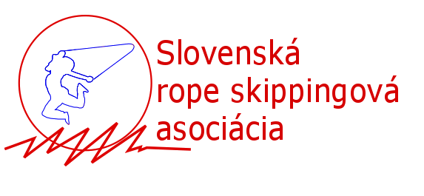 |  | Majstrovstvá Európy 2024 EGER, Maďarsko Prihláška - športovci
Športovec |  |  |  | Súťažné disciplíny |  |  |  |  |  |  |  |  |  |  |  |  | Poznámky
Názov klubu | Priezvisko a meno | Rok narodenia | Pohlavie | Vyznačte x v disciplíne, v ktorej bude športovec súťažiť. Športovcov, ktorí patira do jedného tímu v tímových disciplínach označte rovnakým číslom, pričom začnete s 1 (pozri vzor) VZORY NEMAZAŤ!!!
 |  |  | M/Ž | SR Speed Sprint 1x30 | SR Speed Endurance 1x180 | SR Triple Unders | SR Speed Relay 4x30 | SR Double Unders Relay 2x30 | DD Speed Relay 4x30 | DD Speed Sprint 1x60 | SR Individual Freestyle | SR Pair Freestyle | SR Team Freestyle | DD Single Freestyle | DD Pairs Freestyle | Wheel Pair Freestyle
Šikovné nohy | Skákavá Alena | 2005 | Ž | x | x |  | 1 | 1 | 1 | 1 | x | 1 | 1 | 1 |  | 1
Šikovné nohy | Spídová Marta | 2003 | Ž | x |  |  | 1 | 1 | 1 | 1 | x | 1 | 1 | 1 |  | 1
Šikovné nohy | Dvojšvihová Jana | 2004 | Ž | x |  |  | 1 | 2 | 1 | 1 | x | 2 |  | 1 | 1 | 2
Šikovné nohy | Hrášok Emil | 2005 | M | x |  | x | 1 | 2 | 1 | 2 | x | 3 |  | 2 | 1 | 3
Šikovné nohy | Mrkvička Jozef | 2005 | M | x | x |  |  | 3 |  | 2 | x | 2 | 1 | 2 | 1 | 2
Šikovné nohy | Zeler Patrik | 2005 | M | x | x |  |  | 3 |  | 2 | x | 3 | 1 | 2 | 1 | 3

